СВП
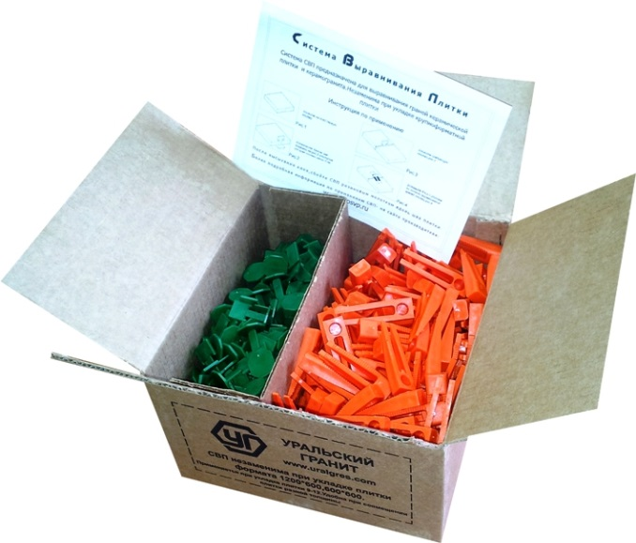
Прайс-лист на СВП (Система Выравнивания Плитки) «Уральский гранит»тм с 10.02.2020

СВП - Система Выравнивания Плитки (Оригинальные, производство г. Санкт-Петербург)
СВП позволяет избежать перепадов плитки в плоскости на стыках (швах) в процессе укладки, и предотвращает «проседание» плитки в процессе высыхания клеевого состава, за счет плотного прижатия между собой соседних плиток, значительно сокращается затрачиваемое время на укладку плитки. Особенно это актуально для крупноформатного керамогранита 1200х600, 1200х295 и 600х600. Предназначен для укладки плитки толщиной от 6 до 12 мм, в том числе при стыковке разнотолщинных плит. Преимуществом данной системы от аналогичных, представленных на рынке, является ее стоимость, простота использования и отсутствие обязательных вспомогательных дорогостоящих инструментов. В качестве силового доведения могут быть использованы обычные пассатижи. Более подробно об укладке плитки с помощью СВП читайте на корпоративном сайте: www.uralgres.com - Информация - Рекомендации СВП состоит из КЛИНА (оранжевый) и ЗАЖИМА (зеленый). КЛИН - деталь многоразового использования.

Наименование | Ед. изм. | Зажим, шт. | Клин, шт. | Розничная цена
СВП 250 комплектов | коробка | 250 | 250 | 1100
СВП 900 зажимов | коробка | 900 | - | 1400
*Указаны рекомендованные отпускные розничные цены за 1 коробку, в российских рублях (с НДС)
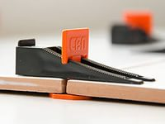
Количество элементов в коробке может отличаться в пределах ±2%

Максимальный расход СВП на 1 м2

Формат керамогранита, мм | Кол-во Зажимов СВП на 1 м2
1200х600 | 6 (7 с дополнительным Зажимом на стороне 1200)
1200х295 | 11 (14 с дополнительным Зажимом на стороне 1200)
600х600 | 11
600х300 | 22
300х300 | 44

Формула расчета расхода СВП на кв.м.: Средний расход = Количество точек СВП на две смежные стороны (для плитки 600х600, 600х300 4 точки; 1200х600 1200х295 4 или 5 точек) / деленное на площадь одной плитки. Примеры: 1. 600х600: 4 / 0,36 = 11,11 2.1200х600: 4 / 0,72 = 5,56. 3.1200х600 с дополнительной точкой СВП на стороне 1200: 5 / 0,72 = 7

Габариты коробки:

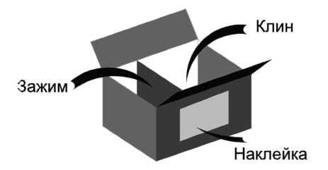
Длина, м | 0.23
Ширина, м | 0.23
Высота, м | 0.13
Обьем, м3 | 0.00687
Вес, кг | 1.6

Клей
Прайс-лист на плиточный клей «Уральская Формула» с 10.02.2020

ПЛИТОЧНЫЙ КЛЕЙ ДЛЯ КЕРАМОГРАНИТА «УРАЛЬСКАЯ ФОРМУЛА»
Отличительной особенностью плиточного клея «Уральская Формула» является удачное соотношение заявленных технических свойств клея, основным из которых является адгезия (плотность прилипания), пластичность к его невысокой стоимости. При выборе клея «Уральская Формула» необходимо уделить внимание его предназначению. Для укладки на пол, форматом до 600х600 рекомендуем клей УП-300-600 (зеленая упаковка). Для наклейки на стены и для укладки на пол крупных форматов (более 600х600) - потребуется клей с максимальной адгезией УСП-300-1200 (оранжевая упаковка). Также обращаем Ваше внимание, что плиточный клей «Уральская Формула» разработан с запасом прочности по адгезии.

Наименование |  |  | Ед. изм. | *Оптовая цена |  | **Розничная цена
УП-300-600 ПОЛЫ |  |  | мешок | 273 |  | 313
УСП-300-1200 СТЕНЫ + ПОЛЫ |  |  | мешок | 305 |  | 362
*Указаны оптовые цены за 1 мешок в УрФО, при продажах от 1 палеты, в российских рублях (с НДС)
**Указаны рекомендованые отпускные розничные цены за 1 мешок в УрФО, в российских рублях (с НДС)
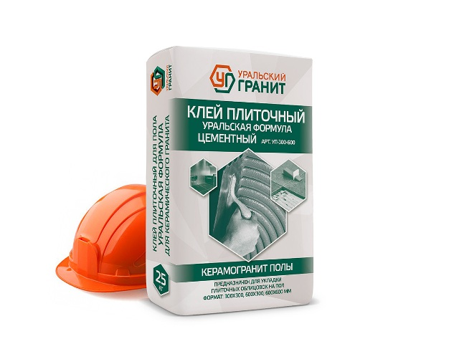
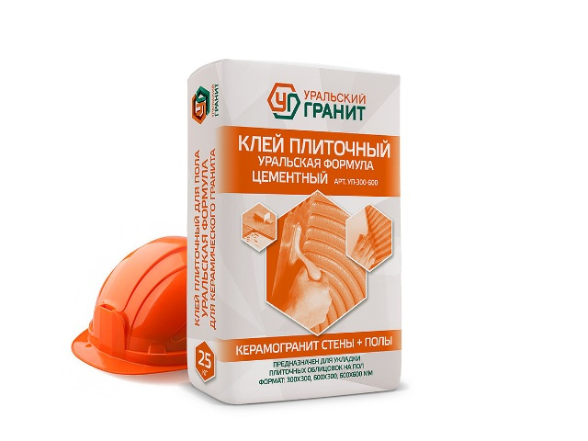

Сравнительная таблица по клеям
№ п/п | Контролируемые показатели | Требования к свойствам | Церезит |  |  |  |  |  | Уральская формула

 |  |  |  |  |  |  |  |  | Керамогранит Полы до 600х600 | Керамогранит Стены + Полы до 1200х600
 |  |  | СМ 9 | СМ 11 плюс | СМ 12 Керамогранит | СМ 117 Эластичный | СМ 16 Флекс | СМ 17 Супер флекс
1 | Наибольшая крупность зерен наполнителя | 0.63 мм, не более |  |  |  |  |  |  | 0.63 | 0.63
2 | Прочность на сжатие, 28 сут МПа |  |  |  |  |  |  |  | 75 | 88
3 | Адгезия | 0.5 МПа, не менее | 0.5 | 0.8 | 1.0 | 1.0 | 1.0 | 1.3 | 1,0-1,2 | 1,2-1,4
4 | Насыпная плотность, кг/м3 |  | 1450 | 1450 | 1450 | 1300 | 1200 | 1450 | 1450 | 1450
5 | Водоудержание | 95 %, не менее |  |  |  |  |  |  | 99 | 99
6 | Марка по морозостойкости | F 50 | 50 | 100 | 100 | 100 | 100 | 100 | 100 | 100
7 | Открытое время | 10 мин, не менее | 10 | 25 | 20 | 20 | 25 | 30 | 20 | 25
8 | Время коррекции |  | 10 | 20 | 30 | 15 | 25 | 30 | 25 | 30
9 | Время потребления, часов, не менее |  | 2 | 2 | 2 | 2 | 2 | 2 | 3 | 3
10 | Средняя розничная цена |  | 220 | 250 | 390 | 625 | 590 | 970 | 341 | 381
11 | Область применения |  | керамогранит размером до 300х300, на полах без подогрева, внутри зданий | керамогранит размером до 500х500, внутри зданий | керамических плит размером до 600х600, внутри зданий | керамогранит полы и стены, внутри и снаружи зданий, недеформируемое основание | керамогранит полы и стены, внутри и снаружи зданий, основание бетон | керамогранит полы и стены, внутри и снаружи зданий, деформируемое основание | керамогранит размером до 600х600, внутри и снаружи зданий | керамогранит полы и стены, внутри и снаружи зданий, недеформируемое основание
 | таблица составлена с использованием данных из открытых источников
 | цветом обозначены сопоставимые марки клея

Общий прайс UG

Прайс-лист на керамогранит ООО "ЗКС" «Уральский гранит» с 10.02.2020. Электронный каталог на www.uralgres.com


СВП - Система Выравнивания Плитки |  |  |  |  |  |  |  | Плиточный клей для керамогранита "Уральская Формула"
Наименование | Ед. изм. | Зажим, шт | Клин, шт | *Розничная цена |  |  |  | Наименование |  | Ед. изм. | *Оптовая цена | **Розничная цена
СВП 250 комплектов | коробка | 250 | 250 | 1100 |  |  |  | УП-300-600 ПОЛЫ |  | мешок | 273 | 313
СВП 900 зажимов | коробка | 900 | - | 1400 |  |  |  | УСП-300-1200 СТЕНЫ + ПОЛЫ |  | мешок | 305 | 362
*Указаны рекомендованные отпускные розничные цены за 1 коробку, в российских рублях (с НДС) |  |  |  |  |  |  |  | *Указаны оптовые цены за 1 мешок в УрФО, при продажах от 1 палеты, в российских рублях (с НДС)
 |  |  |  |  |  |  |  | **Указаны рекомендованые отпускные розничные цены за 1 мешок в УрФО, в российских рублях (с НДС)
Технический (профессиональный) керамогранит Окрашенный в массе (FULL BODY) «Стандарт», соль-перец | Standart salt-paper «Уральские Фасады», моноколор | Ural Fasades monocolour, Неректификат | Non Rectified | 300х300х8 |  |  |  | 300х300х12 «УСИЛЕННЫЙ» | Intensified
 | Матовый Matt | РЕЛЬЕФ RELIEF | СТУПЕНИ STAGE | АНТИСКОЛЬЗЯЩИЙ ANTI-SLIP | Матовый Matt | 3D АНТИСКОЛЬЗЯЩИЙ | ANTI-SLIP РИФЛЕНЫЙ | FLUTED КВАДРО | QUADRO
U117M (бежевый, соль-перец) | 435.60 | 531.60 | 531.60 | 482.40 | - | -
U123M (серый, соль-перец) | 459.60 | 531.60 | 531.60 | 506.40 | 589.20 | 650.40
U126M (серо-бежевый, соль-перец) | 451.20 | 531.60 | 531.60 | 489.60 | 582.00 | 642.00
U118M (коричневый, соль-перец) | 477.60 | 531.60 | 531.60 | 524.40 | 637.20 | 698.40 |  | Возможная скидка (300х300),% |  |  |  | 0
U119M (темно-серый, соль-перец) | 484.80 | 531.60 | 531.60 | 532.80 | 637.20 | 698.40 |  | Возможная скидка (600х600, 600х300),% |  |  |  | 0
U110M (коричнево-розовый, соль-перец) | 618.00 | 640.80 | 640.80 | - | - | - |  | Возможная скидка (1200х600, 1200х295),% |  |  |  | 0
U111M (черный, соль-перец) | 618.00 | 640.80 | 640.80 | - | - | - |  | Включен НДС, % |  |  |  | 18
U112M (розовый, соль-перец) | 618.00 | 640.80 | 640.80 | - | - | - |  | Ставка НДС, % |  |  |  | 20
U113M (зеленый, соль-перец) | 618.00 | 640.80 | 640.80 | - | - | -
U115M (желтый, соль-перец) | 618.00 | 640.80 | 640.80 | - | - | - |  | Корр. за транспорт +/-, руб./кв.м.
U116M (синий, соль-перец) | 739.20 | 769.20 | 769.20 | - | - | -
U100M (молочный, моноколор) | 451.20 | 531.60 | 531.60 | 489.60 | 566.40 | 627.60 |  | 300х300 (8 мм) |  |  |  | 0
UF002M (светло-серый, моноколор) | 607.20 | 705.60 | 705.60 | 649.20 | 684.00 | 745.20 |  | 300х300 (12 мм) |  |  |  | 0
UF003M (темно-серый, моноколор) | 607.20 | 705.60 | 705.60 | 649.20 | 708.00 | 769.20 |  | 600х600,600х300 (10 мм) |  |  |  | 0
UF004M асфальт (моноколор) | 607.20 | 705.60 | 705.60 | 649.20 | 684.00 | 745.20 |  | 1200х600,1200х295 (11 мм) |  |  |  | 0
*На заказ
Указаны отпускные цены за 1 м2, в российских рублях (с НДС) для городов: Москва, Волгоград, Воронеж, Казань, Уфа, Самара, Екатеринбург, Челябинск, Тюмень, Пермь, Курган
Санкт-Петербург, Краснодар, Новосибирск, Сургут +7 руб./м2. Кемерово, Красноярск +14 руб./м2. Республика Крым: 300х300х8 +40 руб./м2
Владивосток, Благовещенск: 300х300х8 +55 руб./м2, 300х300х12 +95 руб./м2. Хабаровск: 300х300х8,300х300х12 + 105 руб./м2
Применяемость: внутренняя и внешняя отделка. Полы, стены.
Технический (профессиональный) керамогранит Окрашенный в массе (FULL BODY) «Стандарт», соль-перец | Standart salt-paper «Уральские Фасады», моноколор | Ural Fasades monocolour, Ректификат | Rectified | РЕКТИФИКАТ / Rectified
 | 600х600х10 |  |  |  |  | 600х300х10 |  | 1200х600х11 |  |  | 1200х295х11
 | Матовый Matt | Полир./Лаппат. POLISHED / LAPPATO | РЕЛЬЕФ RELIEF | «АНТИСКОЛЬЗЯЩИЙ» ANTI-SLIP | "ЭЛЛИПС" ELLIPSE | Матовый Matt | РЕЛЬЕФ Relief | Матовый Matt | РЕЛЬЕФ RELIEF | Полир./Лаппат. POLISHED / LAPPATO | Матовый Matt | РЕЛЬЕФ RELIEF | СТУПЕНИ STAGE
U117 (бежевый, соль-перец) | 570.00 | 693.60 | 607.20 | 619.20 | 643.20 | 598.80 | 628.74 | 793.00 | 873.00 | 936.00 | 832.00 | 912.00 | 999.00
U126 (серо-бежевый, соль-перец) | 570.00 | 693.60 | 607.20 | 619.20 | 643.20 | 598.80 | 628.74 | 793.00 | 873.00 | 936.00 | 832.00 | 912.00 | 999.00
U118 (коричневый, соль-перец) | 585.60 | 705.60 | 621.60 | 633.60 | 658.80 | 614.40 | 645.12 | 836.00 | 916.00 | 981.00 | 879.00 | 959.00 | 1055.00
U119 (темно-серый, соль-перец) | 585.60 | 705.60 | 621.60 | 633.60 | 658.80 | 614.40 | 645.12 | 836.00 | 916.00 | 981.00 | 879.00 | 959.00 | 1055.00
U100 (молочный, моноколор) | 565.20 | 712.80 | 602.40 | 614.40 | 638.40 | 594.00 | 623.70 | 832.00 | 912.00 | 1014.00 | 926.90 | 973.70 | 1050.00
UF001 (белый, моноколор) | 844.80 | 1140.00 | 882.00 | 894.00 | 918.00 | 888.00 | 932.40 | 1306.00 | 1385.00 | 1489.00 | 1371.00 | 1450.00 | 1645.00
UF002 (светло-серый, моноколор) | 666.00 | 813.60 | 702.00 | 714.00 | 739.20 | 698.40 | 733.32 | 1007.50 | 1058.20 | 1332.50 | 1158.30 | 1216.80 | 1161.00
UF003 (темно-серый, моноколор) | 694.80 | 850.80 | 732.00 | 744.00 | 768.00 | 729.60 | 766.08 | 994.50 | 1043.90 | 1189.50 | 1058.20 | 1111.50 | 1165.00
UF004 (асфальт, моноколор) | 681.60 | 837.60 | 717.60 | 730.80 | 754.80 | 715.20 | 750.96 | 1066.00 | 1146.00 | 1248.00 | 1121.00 | 1200.00 | 1345.00
UF005 (кофе с молоком, моноколор) | 673.20 | 802.80 | 709.20 | 722.40 | 746.40 | 706.80 | 742.14 | 955.00 | 1034.00 | 1130.00 | 1058.20 | 1111.50 | 1203.00
UF006 (шоколад, моноколор) | 805.20 | 948.00 | 841.20 | 853.20 | 878.40 | 844.80 | 887.04 | 1177.00 | 1256.00 | 1427.00 | 1234.00 | 1313.00 | 1481.00
UF007 (зеленый, моноколор) | 744.00 | 878.40 | 780.00 | 792.00 | 817.20 | 780.00 | 819.00 | 1085.00 | 1164.00 | 1268.00 | 1139.00 | 1219.00 | 1367.00
UF008 (голубой, моноколор) | 982.80 | 1152.00 | 1022.40 | 1032.00 | 1059.60 | 1032.00 | 1083.60 | 1532.00 | 1611.00 | 1644.00 | 1515.00 | 1594.00 | 1818.00
UF009 (розовый, моноколор) | 732.00 | 896.40 | 768.00 | 780.00 | 805.20 | 768.00 | 806.40 | 1098.00 | 1177.00 | 1302.00 | 1164.00 | 1243.00 | 1398.00
UF010 (светло-молочный, моноколор) | 652.80 | 900.00 | 688.80 | 700.80 | 726.00 | 685.20 | 719.46 | 991.00 | 1070.00 | 1224.00 | 1040.00 | 1120.00 | 1247.00
UF011 (желтый, моноколор) | 730.80 | 873.60 | 766.80 | 778.80 | 804.00 | 766.80 | 805.14 | 1057.00 | 1137.00 | 1302.00 | 1111.00 | 1190.00 | 1333.00
UF012 (синий, моноколор) | 1720.80 | 1922.40 | 1764.00 | 1984.80 | 1808.40 | 1808.40 | 1898.82 | 2539.00 | 2628.00 | 2812.00 | 2668.00 | 2756.00 | 3201.00
UF013 (черный, моноколор) | 819.60 | 999.60 | 855.60 | 868.80 | 892.80 | 860.40 | 903.42 | 1161.00 | 1241.00 | 1411.00 | 1282.00 | 1362.00 | 1537.00
UF014 (терракотовый, моноколор) | 925.20 | 1075.20 | 962.40 | 974.40 | 998.40 | 972.00 | 1020.60 | 1308.00 | 1388.00 | 1501.00 | 1373.00 | 1453.00 | 1649.00
UF015 (горчичный, моноколор) | 852.00 | 1014.00 | 889.20 | 901.20 | 925.20 | 895.20 | 939.96 | 1282.00 | 1362.00 | 1473.00 | 1346.00 | 1425.00 | 1614.00
UF016 (оранжево-персиковый, моноколор) | 1010.40 | 1170.00 | 1046.40 | 1058.40 | 1083.60 | 1059.60 | 1112.58 | 1585.00 | 1664.00 | 1776.00 | 1664.00 | 1744.00 | 1997.00
UF017 (оранжевый, моноколор) | 2196.00 | 2371.20 | 2232.00 | 2245.20 | 2269.20 | 2306.40 | 2421.72 | 2901.00 | 2980.00 | 3127.00 | 3046.00 | 3126.00 | 3655.00
UF018 (красный, моноколор) | 3050.40 | 3178.80 | 3086.40 | 3099.60 | 3123.60 | 3202.80 | 3362.94 | 4188.00 | 4267.00 | 4415.00 | 4397.00 | 4476.00 | 5276.00
UF019 (насыщенно-черный, моноколор) | 967.20 | 1113.60 | 1003.20 | 1016.40 | 1040.40 | 1016.40 | 1067.22 | 1585.00 | 1664.00 | 1776.00 | 1664.00 | 1744.00 | 1997.00
UF022 (фисташковый, моноколор) | 730.80 | 864.00 | 766.80 | 778.80 | 804.00 | 766.80 | 805.14 | 1189.00 | 1268.00 | 1380.00 | 1247.00 | 1326.00 | 1498.00
UF023 (насыщенно-красный, моноколор) | 4635.60 | 4842.00 | 4671.60 | 4684.80 | 4708.80 | 4867.20 | 5110.56 | 6081.00 | 6160.00 | 6308.00 | 6385.00 | 6464.00 | 7663.00
UF024 (небесный, моноколор) | 1329.60 | 1490.40 | 1365.60 | 1378.80 | 1402.80 | 1395.60 | 1465.38 | 1884.00 | 1963.00 | 2071.00 | 2017.00 | 2096.00 | 2421.00
UF025 (насыщенно-синий, моноколор) | 3536.40 | 3910.80 | 3589.20 | 3584.40 | 3642.00 | 3712.80 | 3898.44 | 4666.00 | 4782.00 | 5169.00 | 4900.00 | 5016.00 | 5880.00
UF026 (насыщенно-оранжевый, моноколор) | 3530.40 | 3702.00 | 3566.40 | 3578.40 | 3603.60 | 3706.80 | 3892.14 | 4463.00 | 4543.00 | 4691.00 | 4687.00 | 4766.00 | 5624.00
UF027 (кофейный, моноколор) | 895.20 | 1023.60 | 931.20 | 944.40 | 968.40 | 940.80 | 987.84 | 1256.00 | 1336.00 | 1454.00 | 1349.00 | 1428.00 | 1618.00
UF028 (ниагара, моноколор) | 805.20 | 939.60 | 841.20 | 853.20 | 878.40 | 844.80 | 887.04 | 1189.00 | 1268.00 | 1412.00 | 1273.00 | 1352.00 | 1527.00
UF029 (мурена, моноколор) | 1150.80 | 1285.20 | 1188.00 | 1200.00 | 1224.00 | 1208.40 | 1268.82 | 1573.00 | 1653.00 | 1817.00 | 1735.00 | 1814.00 | 2061.00
UF030 (светло-сиреневый, моноколор) | 883.20 | 1024.80 | 921.60 | 931.20 | 960.00 | 926.40 | 972.72 | 1237.00 | 1316.00 | 1428.00 | 1300.00 | 1380.00 | 1559.00
UF031 (сиреневый, моноколор) | 1052.40 | 1198.80 | 1092.00 | 1101.60 | 1131.60 | 1105.20 | 1160.46 | 1320.00 | 1399.00 | 1453.00 | 1558.00 | 1637.00 | 1870.00
UF032 (светло-кирпичный, моноколор) | 1006.80 | 1150.80 | 1044.00 | 1056.00 | 1080.00 | 1057.20 | 1110.06 | 1453.00 | 1532.00 | 1635.00 | 1525.00 | 1605.00 | 1831.00
UF033 (кирпичный, моноколор) | 1074.00 | 1202.40 | 1111.20 | 1123.20 | 1147.20 | 1128.00 | 1184.40 | 1554.00 | 1633.00 | 1737.00 | 1632.00 | 1711.00 | 1960.00
UF034 (слоновая кость, моноколор) | 694.80 | 828.00 | 732.00 | 744.00 | 768.00 | 729.60 | 766.08 | 1018.00 | 1098.00 | 1269.00 | 1068.00 | 1147.00 | 1281.00
UF035 (светло-желтый, моноколор) | 775.20 | 909.60 | 812.40 | 824.40 | 848.40 | 814.80 | 855.54 | 1098.00 | 1177.00 | 1401.00 | 1209.00 | 1289.00 | 1451.00
UF036 (кварц, моноколор) | 727.20 | 873.60 | 763.20 | 775.20 | 800.40 | 763.20 | 801.36 | 1117.00 | 1196.00 | 1308.00 | 1120.00 | 1199.00 | 1343.00
UF037 (хаки, моноколор) | 1096.80 | 1230.00 | 1132.80 | 1144.80 | 1170.00 | 1150.80 | 1208.34 | 1585.00 | 1664.00 | 1767.00 | 1664.00 | 1744.00 | 1997.00
UF038 (сапфир, моноколор) | 3042.00 | 3332.40 | 3084.00 | 3090.00 | 3127.20 | 3175.20 | 3333.96 | 3850.60 | 3942.90 | 4222.40 | 4022.20 | 4115.80 | 4747.60
UF039 (океан, моноколор) | 5122.80 | 5630.40 | 5176.80 | 5170.80 | 5232.00 | 5378.40 | 5647.32 | 7058.00 | 7176.00 | 7752.00 | 7410.00 | 7530.00 | 8892.00
 |  |  |  |  |  | *На заказ
Указаны отпускные цены за 1 м2, в российских рублях (с НДС). Республика Крым: +50 руб./м2. Владивосток, Благовещенск: 600х600, 600х300 +65 руб./м2; 1200х600, 1200х295 +75 руб./м2 Хабаровск: 600х600, 600х300, 1200х600, 1200х295 +105 руб./м2
О наличии продукции и планах производства необходимо уточнять в отделе сбыта ООО "ЗКС", указывая формат / цвет (артикул) / вид поверхности
Применяемость: внутренняя и внешняя отделка. Полы, фасады, стены.
РЕКТИФИКАТ имеет точные номинальные размеры, с допусками, согласно технических карактеристик по ТУ

